改版履歴
VK-P-XXXXXX
文書番号
1 版
2/3

版 | 日付 | 内容 | 氏名
1 版 | 2020-06-17 | 新規作成 | 小嶋
 | 2020-07-13 | 内部DRの指摘を修正 | 小嶋

概要
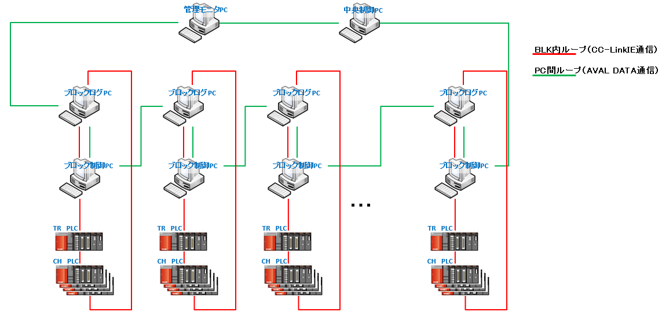
 |  | 文書番号 | VK-P-XXXXXX | 1 版 | 3/3

１．概要

 | 装置のPM時のCool Down・PowerONなどのタイミング（経過時間）を分析できるソフトを実現させる。
 | 分析するタイミングは以下の6点として、①から⑥までのトータル時間も計測する。
 | ①Cooldown:最後のGlass Out(SRC Power OFF)からVentの完了時点
 | ②PM作業(防着板の交換及びQCMの入れ替え):Vent完了からVacuum ON
 | ③Vacuumの安定化:Vacuum Onから5.0-3Pa
 | ④Rateの安定化:5.0-3pa+Power ONからRateの安定化
 | ⑤Glass投入待機Loss:Rateの安定化からKey Glass投入(Block内の1枚Key Glass投入)
 | ⑥膜厚さKey Glass投入から量産Glass投入

 | データ収集をするソフトとデータを表示するソフトの下記2つのソフトで実現をさせる。
 | ①EQPｍDataLogger ⇒ CC-LinkIE経由でデータ収集し保存するソフト（各ブロックログPCにインストールする）
 | ②EQPｍDataViewer ⇒ サーバに保存されているデータを表示するソフト（管理モニタPCにインストールする）

２．動作環境

 | 本ソフトは各ブロックPCラックに設置されているブロックログPCと管理モニタPCにインストールする。
 | 動作するPCのスペックは以下となる。

 | ■ハード
 | ・Windows10（64bit）
 | ・メモリ32G
 | ・Cドライブ：SSD
 | ・Dドライブ：SSD
 | ・MELSECボード（1ボード）
 | ・LANボード（2ボード）
 | ・AVAL DATA APX-741ボード

 | ■ソフト
 | ・Microsoft .NET Framework4.5
 | ・MELSEC
 | ・apx741

３．ネットワーク構成

 | 本ソフトが動作するブロックログPCのネットワーク構成は以下のようになる。
 | 本ソフトはCC-LinkIE経由でPLCからのデータを受信し動作する。

詳細設計（EQPｍDataLogger）
 |  |  |  | 文書番号 | VK-P-XXXXXX | 1 版 | 3/3

４．詳細設計

ソフト概要
 | 本ソフトはCC-LinkIE通信でPLCから信号を受信し、データ保存するソフトとなる。

インストール先
 | 本ソフトは各ブロックログPCの下記フォルダに実行ファイルおよび設定ファイルを格納する。

 | D:\Program Files\TOKKI\EQPmDataLogger

ログ保存先
 | 本ソフトのデータログの保存先は各ブロックログPCの下記フォルダとする。

 | D:\Tokki\EQPmDataLogger

ネットワーク
 | CC-LinkIE通信（BLK内ループ）
 | ※詳細は「概要」シートのネットワーク構成を参照

監視対象のCH
 | 有機CH
 | 金属CH

画面イメージ
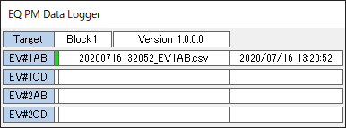

関連PCIO
 | PM_STATUS | 概要シートの「概要」に記載した①～⑥までの状態
 |  | 0：初期状態
 |  | 1：概要シートの①の状態
 |  | 2：概要シートの②の状態
 |  | 3：概要シートの③の状態
 |  | 4：概要シートの④の状態
 |  | 5：概要シートの⑤の状態
 |  | 6：概要シートの⑥の状態

対応内容
 | CC-LinkIE経由で各処理室の値（PM_STATUS）を参照して、ステータスが更新されたタイミグを記録する

 | ■ソフト起動時
 | ①起動時に起動パラメータからBlock情報を取得する
 | ・Block情報が不正な場合はエラー表示を行いソフト終了させる
 | ②設定ファイルから以下の情報を取得してソフト起動を行う
 | ・該当BlockのCH構成
 | ・該当CH（有機・金属）の参照PCIOオフセット値
 | ・上記の情報が取得できない場合はエラー表示を行いソフト終了させる

 | ■ソフト起動中
 | CC-LinkIE経由で[関連PCIO]に記載した値を監視し、ステータス変化によって以下の処理を行う
 | ①ステータスが0から0以外になった場合（PM開始）
 | ⇒ファイル生成し、ファイルに該当ステータスの開始時刻を記録する
 | ②ステータスが更新（インクリメント）した場合
 | ⇒ファイル内に該当ステータスの終了と次のステータスの開始時刻を記録する
 | ③ステータスが0になった場合（PM終了）
 | ⇒ファイル内に該当ステータスの終了を記録しファイルをクローズする

 | 関連PCIO①がONしたタイミングで生成するファイル名は以下とする
 | yyyymmddHHMMSS_CH名称.csv
 | yyyymmddHHMMSS：関連PCIO①がONした時刻
 | CH名称：EV1AB、EV2CD、EV9A、EVCB等

 | ファイルのフォーマットは以下とする
 | Item | ステータス名称
 | OnTime | ステータスが開始した時刻（yyyy/mm/dd HH:MM:SS）
 | OffTime | ステータスが終了した時刻（yyyy/mm/dd HH:MM:SS）
 | Time | ステータスの開始から終了までの経過時間（HH:MM:SS） ※1日を超過した場合もHHで表現する

 | サンプル） 通常パターン |  | サンプル） GlassWait中に再度、Rate動作に戻ったパターン
 |  |  |  |  |  |  |  | Item | OnTime | OffTime
 |  |  |  |  |  |  |  | CoolDown | 2020/6/23 01:10:00 | 2020/6/23 03:40:00
 |  |  |  |  |  |  |  | Pm | 2020/6/23 03:40:00 | 2020/6/23 07:10:00
 |  |  |  |  |  |  |  | Vac | 2020/6/23 07:10:00 | 2020/6/23 12:20:00
 |  |  |  |  |  |  |  | Rate | 2020/6/23 12:20:00 | 2020/6/23 14:45:00
 |  |  |  |  |  |  |  | GlassWait | 2020/6/23 14:45:00 | 2020/6/23 20:00:00
 |  |  |  |  |  |  |  | Thickness | 2020/6/23 20:00:00 | 2020/6/23 21:30:00

 | ※ステータスが入らなかった場合はそのステータスのOnTime/OffTimeやTimeは空白とする
 | 生成したファイルは[ログ保存先]に記載したパスに保存する（日付フォルダの作成は不要） |  |  |  |  |  |  | Item | OnTime | OffTime
 |  |  |  |  |  |  |  | CoolDown | 2020/6/23 01:10:00 | 2020/6/23 03:40:00
 |  |  |  |  |  |  |  | Pm | 2020/6/23 03:40:00 | 2020/6/23 07:10:00
 | ■UI表示 |  |  |  |  |  |  | Vac | 2020/6/23 07:10:00 | 2020/6/23 12:20:00
 | UIには以下の情報を表示する |  |  |  |  |  |  | Rate | 2020/6/23 12:20:00 | 2020/6/23 14:45:00
 | ・起動Block |  |  |  |  |  |  | GlassWait | 2020/6/23 14:45:00 | 2020/6/23 20:00:00
 | ・ソフトVer |  |  |  |  |  |  | Rate | 2020/6/23 20:00:00 | 2020/6/23 20:15:00
 | ・各CHに対して、生成中のファイル名称と開始時刻を表示 |  |  |  |  |  |  | GlassWait | 2020/6/23 20:15:00 | 2020/6/23 21:30:00
 | ※生成していないCHは空白表示とする |  |  |  |  |  |  | Thickness | 2020/6/23 21:30:00 | 2020/6/23 22:30:00

 | UI上に[Close]ボタンを用意する
 | ただし、通常時は非表示として画面上で「CTL+SHT+ALT+ダブルクリック」でCloseボタンを表示する

詳細設計（EQPｍDataViewer）
 |  |  | 文書番号 | VK-P-XXXXXX | 1 版 | 3/3

４．詳細設計

ソフト概要
 | 本ソフトはサーバに保存されているPMデータを一覧表示およびグラフ表示するソフトとなる。

インストール先
 | 本ソフトは管理モニタPCの下記フォルダに実行ファイルおよび設定ファイルを格納する。

 | D:\Program Files\TOKKI\EQPmDataViewer

ログ保存先
 | 本ソフトのデータログの保存先は管理モニタPCの下記フォルダとする。

 | D:\Tokki\EQPmDataViewer

ネットワーク
 | EartherNet

画面イメージ

 | 一覧画面

 | グラフ表示画面
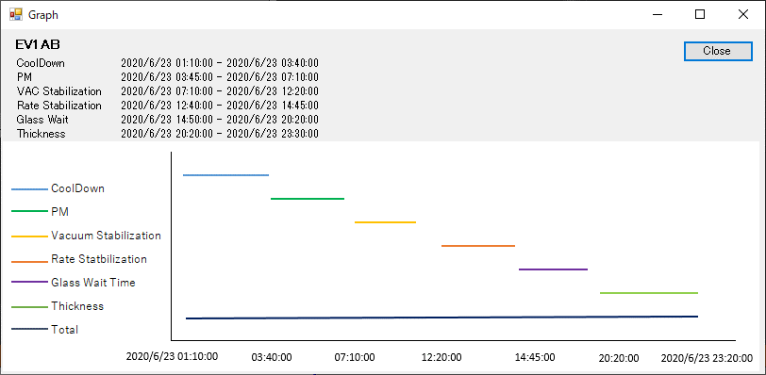

対応内容
 | サーバに格納されているEQPmDataLoggerが生成したファイルの一覧表示およびグラフ表示を行う

 | ■ソフト起動時
 | ①起動時に起動パラメータからBlock情報を取得する
 | ・Block情報が不正な場合はエラー表示を行いソフト終了させる
 | ②サーバからPMデータをリードして一覧画面を構築する

 | ■UI表示
 | ①一覧画面上に以下の項目を表示する
 | ※ファイル内に該当の項目が存在しない場合は該当箇所を空白表示とする
 | ※ファイル内に該当の項目が複数存在する場合は合算した時間を表示する
 | ・CH | PMイベントが発生したCH名称（ファイル名から取得する）
 | ・Start Time | PMイベントの開始時間（ファイル内容から取得する）
 | ・End Time | PMイベントの終了時間（ファイル内容から取得する）
 | ・Total Time | PMイベントにかかったトータル時間（ファイル内容から算出する）
 | ・CoolDown Time | CoolDownにかかった時間（ファイル内容から算出する）
 | ・PM Time | PMにかかった時間（ファイル内容から算出する）
 | ・VAC Stabilization Time | VAC Stabilizationにかかった時間（ファイル内容から算出する）
 | ・RATE Stabilization Time | RATE Stabilizationにかかった時間（ファイル内容から算出する）
 | ・Glass Wait Time | Glass Waitにかかった時間（ファイル内容から算出する）
 | ・Thickness Time | Thicknessにかかった時間（ファイル内容から算出する）
 | ②一覧画面の初期表示はStartTimeで整列して、各列をクリックすることでソートできるようにする
 | ③一覧画面は常時更新は行わず、下記のタイミングで画面更新を行う
 | ・Blockタブの切り替え時
 | ・更新ボタン押下時
 | ④一覧画面でダブルクリックしたら該当データのグラフ表示を行う
 | ※グラフ表示画面はひとつのみとして、すでに他のグラフ表示を行っている場合は内容を更新して表示する
 | ⑤グラフ表示では以下の情報を表示する
 | ・CH名称
 | ・発生したステータスの開始・終了時間をすべて表示
 | ・各項目およびトータルのグラフ表示（複数存在するアイテムは複数表示する）

